상품제안서
에코백 와이드형 컴포트 | 상품코드: F32834

 |  |  |  |  |  |  | 02-412-0044 | www.easy1.co.kr
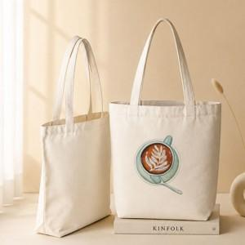

【상세/제작정보】 | ★ 기본수량 300개 미만 시 인쇄판비 10만원이 추가됩니다. ★ 최소 100개 이상부터 구매 가능합니다.

【인쇄/포장옵션】 | 실크, 풀칼라, 양면실크 / OPP포장 / 종이케이스 별도

【공급단가】 | 수량 | 100~ | 300~ | 500~ | 1,000~ | 3,000~
*VAT별도 | 중 | 2,080원 | 2,040원 | 2,000원 | 1,920원 | 1,840원
 | 대 | 2,340원 | 2,300원 | 2,250원 | 2,160원 | 2,070원

【상품 URL】 | https://dev.easy1.co.kr:443/src/goods_detail.php?gdno=32834

